CHI-2
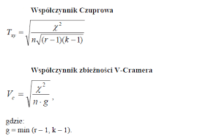
Zadanie 1. | Zbadano 100 dorosłych osób pod względem preferowanego porannego napoju. Dane zapisanow w postaci poniższej tabeli. |  |  |  |  |  |  |  | https://www.youtube.com/watch?v=ODxEoDyF6RI | https://zie.pg.edu.pl/documents/214262/41061439/Korelacja%20dla%20jako%C5%9Bciowych
wykład str. 41 |  |  |  |  |  |  |  |  | https://www.youtube.com/watch?v=1Ldl5Zfcm1Y
 | Polecenia: | Oblicz statystykę chi-kwadrat oraz współczynnik V-Cramera, |  |  |  |  |  |  | https://www.youtube.com/watch?v=qYOMO83Z1WU
 |  | Postaraj się odpowiedzieć, czy istnieje zależność między płcią a preferowanym napojem i jak silna jest to zależność.
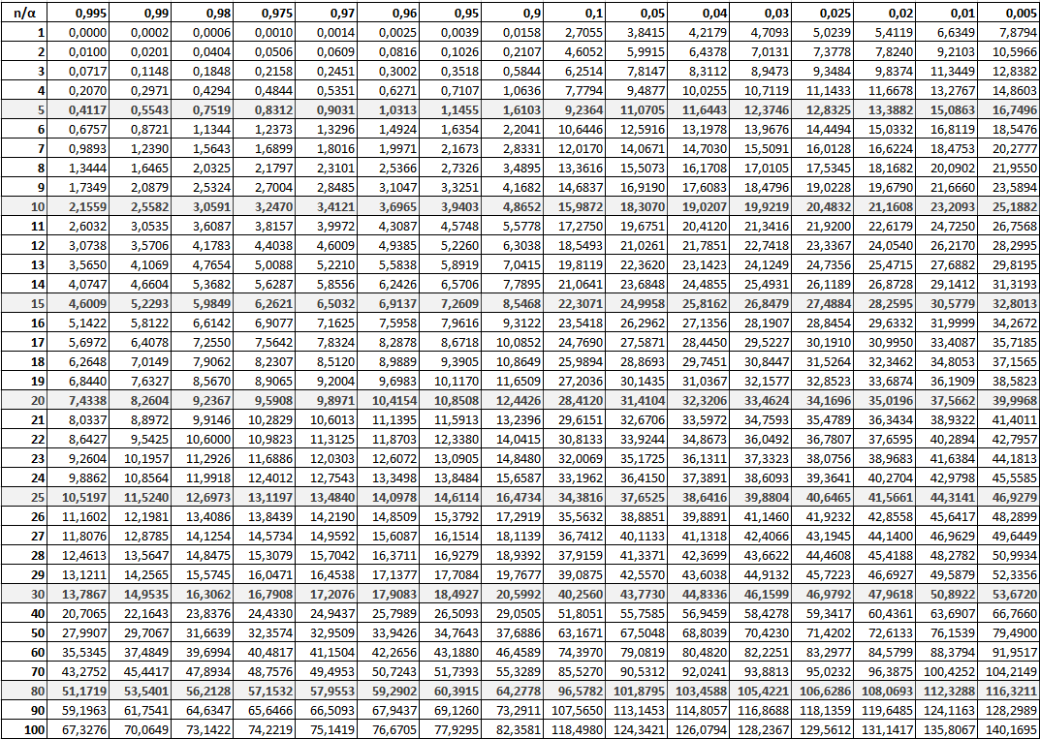
$$\left(X−\hat{X}\right)$$
 |  |  |  |  |  |  | Rozwiązanie:
 |  | Wartości empiryczne (np. z ankiety)

$$X$$
 |  |  | kawa | herbata | inne
 |  | kobiety | 15 | 43 | 7 | 65
 |  | mężczyźni | 22 | 62 | 51 | 135
$\left(X−\hat{X}\right)$•$\left(X−\hat{X}\right)$
 |  |  | 37 | 105 | 58 | 200 | · Iloczyn Schura (po elementach)

 |  | Liczebności teoretyczne (przypadek braku zależności)

$$\hat{X}$$
$[\left(X−\hat{X}\right)$•$\left(X−\hat{X}\right)$]¦$\hat{X}$
 |  |  | kawa | herbata | inne
 |  | kobiety |  |  |  |  | ¦ dzielenie po elementach
 |  | mężczyźni

 |  | #DIV/0!

 |  |  |  |  |  |  | suma wszystkich elementów powyższej macierzy

 |  |  |  |  |  |  |  | 0

regresja liniowa
Analiza z użyciem tabeli
 |  |  |  |  |  |  |  |  |  |  | a0=
X | Y
Odl. | cena/m2 | xi-xśr | yi-yśr | (xi-xśr)*(yi-yśr) | (xi-xśr)^2 | (yi-yśr)^2 | y_osz | Pole z róznicy
5 | 7 | -7 | 2 | -14 | 49 | 4 | 6.70 | 0.09
7 | 6 | -5 | 1 | -5 | 25 | 1 | 6.22 | 0.05
10 | 6 | -2 | 1 | -2 | 4 | 1 | 5.50 | 0.25
12 | 4 | 0 | -1 | 0 | 0 | 1 | 5.02 | 1.04
12 | 5 | 0 | 0 | 0 | 0 | 0 | 5.02 | 0.00
18 | 4 | 6 | -1 | -6 | 36 | 1 | 3.58 | 0.18
20 | 3 | 8 | -2 | -16 | 64 | 4 | 3.10 | 0.01
 |  |  |  | -43 | 178 | 12 |  | 1.62
 |  |  |  | Interpretacja
xśr= | 12 |  |  |  | Sx= | 5.0426750271 | Sy= | 1.3093073414
yśr= | 5 |  |  |  | Vx= | 42% | Vy | 26.19%
 |  |  |  |  |  |  | ś pole= | 0.23
cov(X,Y)= |  |  |  |  |  |  | śren |  | k=2
r(X,Y)= | -0.93039599318
r2(X,Y)= | 87%

y=a1*x+a0

a1= | -0.24157303371
a0= | 7.8988764045

Równanie regresji liniowej

y=

Miary dobroci dopasowania

se=

ϕ2=
R2=

 |  |  |  |  |  |  |  | Poniższa równość zachodzi w przypadku regresji liniowej z jedną zmianną objaśniającą
D(a1) |  |  |  |  |  |  |  |  |  | R=rxy
D(a0)
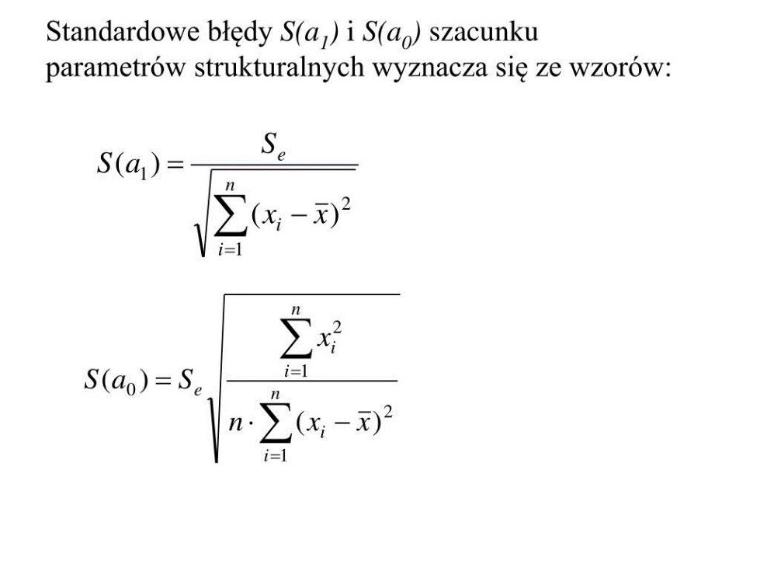

 | y=-0,24x+7,89

 | Mieszkania

 | Interpret. | mp4 | video-1

ZAD INDYW.1
Zadanie 1. | Zbadano X dorosłych osób pod względem preferowanego porannego napoju oraz preferowanego pierwszego posiłku. Dane zapisanow w postaci poniższej tabeli. |  |  |  |  |  |  |  |  |  |  | https://www.youtube.com/watch?v=ODxEoDyF6RI | https://zie.pg.edu.pl/documents/214262/41061439/Korelacja%20dla%20jako%C5%9Bciowych
wykład str. 41 |  |  |  |  |  |  |  |  |  |  |  | https://www.youtube.com/watch?v=1Ldl5Zfcm1Y
 | Polecenia: | Oblicz statystykę chi-kwadrat oraz współczynnik V-Cramera, |  |  |  |  |  |  |  |  |  | https://www.youtube.com/watch?v=qYOMO83Z1WU
 |  | Postaraj się odpowiedzieć, czy istnieje zależność między tymi cechami
j=(suma cyfr z albumu)modulo20
 |  |  |  |  |  |  | Rozwiązanie:
$$\left(X−\hat{X}\right)$$
 |  | Wartości empiryczne (np. z ankiety)

$$X$$
 |  |  | kawa | herbata | inne |  | 0.68 | -0.72 | 0.04
 |  | jajecznica | 15 | 43 | 7 | 65 | -0.13 | -0.94 | 1.07
 |  | chleb plus dodatki | 10 | 30 | 6 | 46 | -0.55 | 1.66 | -1.11
$\left(X−\hat{X}\right)$•$\left(X−\hat{X}\right)$
 |  | inne | 12 | 40 | 5 | 57 | · Iloczyn Schura (po elementach)
 |  |  | 37 | 113 | 18 | 168

$$\hat{X}$$
 |  | Liczebności teoretyczne (przypadek braku zależności) |  |  |  |  | 0.4685728458 | 0.51874291383 | 0.0012755102041
 |  |  |  |  |  |  | 0.017148526077 | 0.88449546485 | 1.1479591837
 |  |  | kawa | herbata | inne |  | 0.30644132653 | 2.7579719388 | 1.2257653061
$[\left(X−\hat{X}\right)$•$\left(X−\hat{X}\right)$]¦$\hat{X}$
 |  | jajecznica | 14.32 | 43.72 | 6.96 |  | ¦ dzielenie po elementach
 |  | chleb plus dodatki | 10.13 | 30.94 | 4.93
 |  | inne | 12.55 | 38.34 | 6.11
 |  |  |  |  |  |  | 0.032731907732 | 0.011865052352 | 0.00018315018315
 |  | 0.96250245733 |  |  |  |  | 0.0016926864753 | 0.028587002327 | 0.23291925466
 |  |  |  |  |  |  | 0.024410688884 | 0.07193592388 | 0.2007101086
 |  |  |  |  |  |  | suma wszystkich elementów powyższej macierzy

 |  |  |  |  |  |  |  |  |  | 0.6050357751

 |  |  |  |  |  |  |  |  |  |  | 0.042434675816

ZAD INDYW. 2
Zadanie 1. Pewien prywatny przedsiębiorca jest właścicielem sieci małych i średnich sklepów spożywczych w Krakowie. Przedmiotem zainteresowania przedsiębiorcy są wzajemne zależności: dziennego obrotu (Y) oraz liczby zatrudnionych ekspedientek (X). Tabelka poniżej przedstawia niezbędne dane do analizy

j=(suma cyfr z albumu)modulo20

Polecenia C49

Analiza z użyciem tabeli |  |  |  |  |  |  | `

X | Y
Wielkość dziennego obrotu [tyś. zł] | Liczba ekspedientek | xi-xśr | yi-yśr | (xi-xśr)*(yi-yśr) | (xi-xśr)^2 | (yi-yśr)^2 | Y_osz | Y_bok | Y_bok_pole
1.5 | 1 | -2.1 | -2 | 4.2 | 4.41 | 4 | 1.24 | 0.24 | 0.056
2 | 2 | -1.6 | -1 | 1.6 | 2.56 | 1 | 1.66 | -0.34 | 0.118
4.5 | 4 | 0.9 | 1 | 0.9 | 0.81 | 1 | 3.76 | -0.24 | 0.060
4 | 3 | 0.4 | 0 | 0 | 0.16 | 0 | 3.34 | 0.34 | 0.113
6 | 5 | 2.4 | 2 | 4.8 | 5.76 | 4 | 5.01 | 0.01 | 0.000
 |  |  |  | 11.5 | 13.7 | 10 |  |  | 0.347
 |  |  |  | Interpretacja
xśr= | 3.6
yśr= | 3 |  |  |  |  |  |  | ok | a) nanieść posiadane informacje na wykres korelacyjny,
 |  |  |  |  |  |  |  |  | b) oszacować i zinterpretować wartość rxy
cov(X,Y)= |  |  |  |  |  |  |  |  | c) oszacować funkcję regresji Y względem X i zinterpretować jej parametry oraz ocenić dopasowanie otrzymanego modelu do danych empirycznych wyznaczając poznane miary dopasowania (zinterpretować je),
r(X,Y)= | 0.98251130637
r2(X,Y)=

y=a1*x+a0

a1= | 0.839
a0= | -0.022

Równanie regresji liniowej

y=

Miary dobroci dopasowania
se2= | 0.11557177616
se= | 0.33995849181

ϕ2=
R2=

 |  |  |  |  |  | R=rxy
S(a1) |  |  |  |  |  | R^2+ϕ^2=1
S(a0)

